Portada
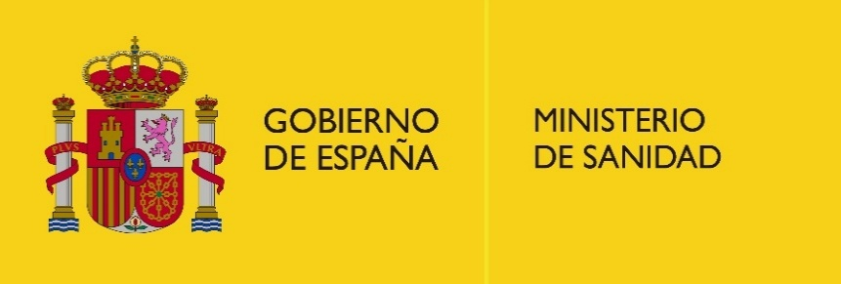

CONSUMO POR ENCIMA DEL LÍMITE DE BAJO RIESGO

Consumo de alcohol. Informe monográfico 1

Encuesta Nacional de Salud de España – ESdE 2023

Documento complementario de descarga de tablas estadísticas

Fecha de publicación: 5 de junio de 2026

© MINISTERIO DE SANIDAD. CENTRO DE PUBLICACIONES
Paseo del Prado, 18-20. 28014 Madrid

